상품제안서
오버록 호일전사 마우스패드 100장부터 제작가능[인쇄무료] | 상품코드: F25704

 |  |  |  |  |  |  | 02-412-0044 | www.easy1.co.kr
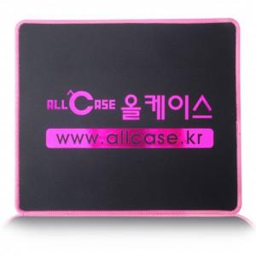

【상세/제작정보】

【인쇄/포장옵션】 | 풀칼라 / 포장불가능

【공급단가】 | 수량 | 200~ | 500~ | 1,000~ | 3,000~ | 5,000~
*VAT별도 | 단가 | 2,150원 | 2,110원 | 2,060원 | 2,010원 | 1,970원

【상품 URL】 | https://dev.easy1.co.kr:443/src/goods_detail.php?gdno=25704

